Introductie

 | Assetmanagement Volwassenheid Scan (AVS)
 |  | Een Lean inzicht van uw assetmanagement organisatie richting ISO 55000

INTRODUCTIE LEAM Advies, kortweg LEAM, is een zelfstandig organisatie adviesbureau. LEAM staat voor de integratie van de filosofie van Lean met de wereld van Asset Management. LEAM heeft o.a. als doel om Asset Management zo praktisch mogelijk handen en voeten te geven op een wijze die past binnen uw organisatie. Dit op een manier zonder de bestaande richtlijnen uit het oog te verliezen. LEAM zorgt voor verandering door het ontwikkelen van het leervermogen in uw organisatie toepasbaar te maken. Daarbij kunnen instrumenten ondersteunend zijn, zoals deze Assetmanagement Volwassenheid Scan. In januari 2014 is de nieuwe norm voor Asset Management (de 55000 serie) van kracht geworden. Weer een moment dat Asset Management onder de aandacht wordt gebracht. Maar waar gaat het nu echt om en waar staat Uw organisatie dan? Dat laatste is het doel van deze scan. Het geeft een (vereenvoudigde) indicatie van de volwassenheid van Uw organisatie en mogelijk een spin off voor een interne discussie. Het kost u vanzelfsprekend weinig inspanning. Behalve 15 minuten van uw "Lean" time.

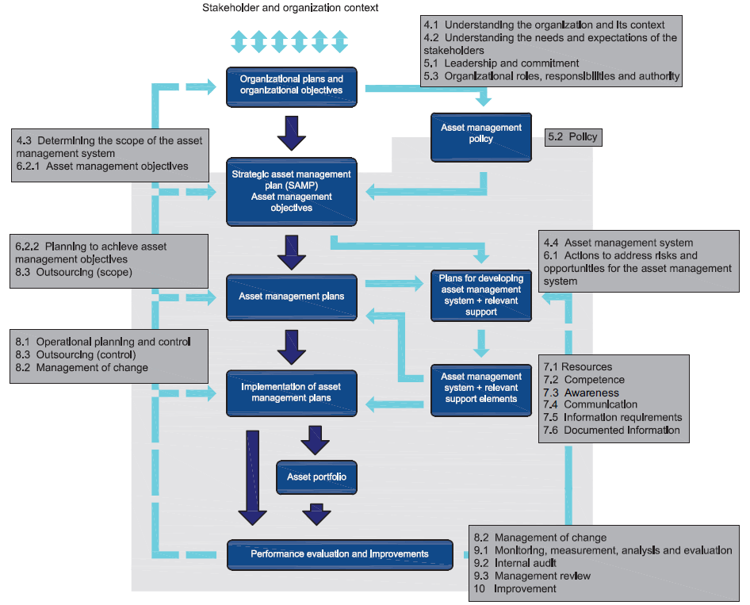

INSTRUCTIE Het tabblad vragenlijst bestaat uit 50 vragen. De vragen richten zich in willekeurige volgorde op enkele benoemde onderdelen uit de ISO 55000 norm. Het invullen van de vragen geschiedt aan de hand van schuifbalken waarin u de positie kiest die het beste bij uw gevoel past. Sta hier niet te lang bij stil. De eerste ingeving is meestal de juiste. Het invullen duurt c.a. 10-15 minuten. De uitkomsten van de diverse ingevulde scans worden vertaald in 10 belangrijke assetmanagement onderdelen die op meerdere wijze visueel worden weergegeven. Daarnaast zal een indicatieve weergave op 7 thema's en verdiepende onderdelen uit de NEN ISO 55000 worden gegeven. Evenals de score van Uw organisatie op de algemene volwassenheid en de best practice van de ingevulde vragen (vragen die het hoogste scoren).

 |  |  | Bron: ISO 55002 First Edition 15-01-2014 (Annex B)

COLOFON Uitgegeven door: LEAM Advies, Bergen op Zoom Beschikbaar sinds: februari 2014 vertaling en illustraties: R.A. Boer Versie: 2.1 (2020) Contact Roland Boer LEAM Advies E info@leam.nu T 06 19645905 Copyright R.A. Boer - LEAM Advies Dit Excelmodel kan voor eigen doeleinden worden gebruikt, mits voorzien van bronvermelding. Commerciële doeleinden eerst in overleg met LEAM.

Disclaimer De basis van de scan ligt in de Volwassenheidtabel (tab 3) welke een vertaling is van een door SEAMS Ltd. toegezonden Maturity tabel. De Assetmanagement Volwassenheid Scan (AVS) is met uiterste zorg doorontwikkeld, opgesteld, getest en gecontroleerd. De AVS geeft een indicatie. Consequenties volgend uit het gebruik ervan zijn voor eigen rekening en risico. De ISO resultaten zijn indicatief en bevat niet alle normeisen uit de ISO55000 serie.

Resultaat
Resultaat
Volwassenheid per aandachtsgebied
 | Gemiddelde score | Hoogste score
Beleid | 0 | 0
Eigenaarschap en TVB | 0 | 0
Leiderschap en communicatie | 0 | 0
Training / ontwikkeling | 0 | 0
Planning | 0 | 0
Beheer en onderhoud | 0 | 0
Risico management | 0 | 0
Asset ontwerp | 0 | 0
Continu verbeteren | 0 | 0
Informatie | 0 | 0
Volwassenheid

 |  |  | 0
 | Aanvang | 0.0 | 0.5 | 0.0 | Aanvang
 |  | 0.0 | 1.0 | 0.0
 |  | 0.0 | 1.5 | 0.0
 |  | 0.0 | 2.0 | 0.0
HUIDIGE WAARDE
 |  | 0.0 | 2.5 | 0.0
BEST PRACTICE
 |  | 0.0 | 3.0 | 0.0
 |  | 0.0 | 3.5 | 0.0
 |  | 0.0 | 4.0 | 0.0
 |  | 0.0 | 4.5 | 0.0
 |  | 0.0 | 5.0 | 0.0
 |  | 0.0 | 5.5 | 0.0
 |  | 0.0 | 6.0 | 0.0
 |  | 0.0 | 6.5 | 0.0
 |  | 0.0 | 7.0 | 0.0
 |  | 0.0 | 7.5 | 0.0
 |  | 0.0 | 8.0 | 0.0
 |  | 0.0 | 8.5 | 0.0
 |  | 0.0 | 9.0 | 0.0
 |  | 0.0 | 9.5 | 0.0
 | Professioneel | 0.0 | 10.0 | 0.0 | Professioneel

Volwassenheid per ISO 55000 hoofdstuk
Context van de organisatie | 0
Leiderschap | 0
Planning | 0
Middelen | 0
Beheer | 0
Prestatie en evaluatie | 0
Verbeteren | 0
Volwassenheid per ISO 55000 onderdeel
4.1 | 0
4.2 | 0
4.3 | 0
5.1 | 0
5.2 | 0
5.3 | 0
6.1 | 0
6.2 | 0
7.1 | 0
7.2 | 0
7.3 | 0
7.5 | 0
8.1 | 0
8.2 | 0
8.3 | 0
9.1 | 0
9.2 | 0
10.1 | 0
10.3 | 0

 |  |  |  |  |  | LEAM Advies © 2020

